WENGE
ПРАЙС-ЛИСТ |  | от | 2024-02-27

Пэкшот | Упаковка | Ткань | Наименование | Размеры | Кол-во в упаковке | Мин прайс от 3 млн.р. | от 2 млн.р. | от 1 млн.р. | от 750 тыс. р. | от 500 тыс.р. | от 300 тыс.р. | от 150 тыс. руб. | от 50 тыс. руб. | от 10 тыс. руб. | базовый прайс | БК
 |  |  |  |  |  | 24% | 23% | 21% | 19% | 18% | 14% | 10% | 6% | 3% | 0%
WENGE
Бязь
Basic
 | коробка | Бязь, 120г/м2, 100% хлопок | КПБ 1,5 спальный | простыня 220х150 - 1шт. пододеяльник 215х145 - 1шт. наволочка 70х70 - 2шт. или наволочка 50х70 - 2 шт. | 4 | 1,468 | 1,487 | 1,526 | 1,565 | 1,584 | 1,661 | 1,739 | 1,816 | 1,874 | 1,932 | 950706
 |  |  | КПБ 2 спальный | простыня 220х200 - 1шт. пододеяльник 215х175 - 1шт. наволочка 70х70 - 2шт. или наволочка 50х70 - 2 шт. | 4 | 1,690 | 1,712 | 1,757 | 1,801 | 1,823 | 1,912 | 2,001 | 2,090 | 2,157 | 2,224 | 950707
 |  |  | КПБ Семейный (Дуэт) | простыня 220х240 - 1шт. пододеяльник 215х145 - 2шт. наволочка 70х70 - 2шт. или наволочка 50х70 - 2 шт. | 4 | 2,253 | 2,283 | 2,342 | 2,402 | 2,431 | 2,550 | 2,668 | 2,787 | 2,876 | 2,965 | 950708
 |  |  | КПБ Евро | простыня 220х240 - 1шт. пододеяльник 215х220 - 1шт. наволочка 70х70 - 2шт. или наволочка 50х70 - 2 шт. | 4 | 1,959 | 1,985 | 2,037 | 2,088 | 2,114 | 2,217 | 2,320 | 2,424 | 2,501 | 2,578 | 950709
Бязь
Новая упаковка: лоток черный
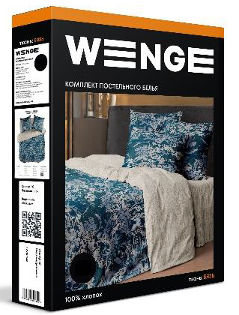 | лоток | Бязь, 120г/м2, 100% хлопок | КПБ 1,5 спальный | простыня 220х150 - 1шт. пододеяльник 215х145 - 1шт. наволочка 70х70 - 2шт. или наволочка 50х70 - 2 шт. | 4 | 1,400 | 1,418 | 1,455 | 1,492 | 1,511 | 1,584 | 1,658 | 1,732 | 1,787 | 1,842 | A07637; A07638
 |  |  | КПБ 2 спальный | простыня 220х200 - 1шт. пододеяльник 215х175 - 1шт. наволочка 70х70 - 2шт. или наволочка 50х70 - 2 шт. | 4 | 1,600 | 1,621 | 1,663 | 1,705 | 1,726 | 1,811 | 1,895 | 1,979 | 2,042 | 2,105 | A07639; A07640
 |  |  | КПБ Семейный (Дуэт) | простыня 220х240 - 1шт. пододеяльник 215х145 - 2шт. наволочка 70х70 - 2шт. или наволочка 50х70 - 2 шт. | 4 | 2,220 | 2,249 | 2,308 | 2,366 | 2,395 | 2,512 | 2,629 | 2,746 | 2,833 | 2,921 | A07644; A07643
 |  |  | КПБ Евро | простыня 220х240 - 1шт. пододеяльник 215х220 - 1шт. наволочка 70х70 - 2шт. или наволочка 50х70 - 2 шт. | 4 | 1,880 | 1,905 | 1,954 | 2,004 | 2,028 | 2,127 | 2,226 | 2,325 | 2,399 | 2,474 | A07641; A07642
Перкаль
Optima
 | коробка | Перкаль, 110 г/м2, 100% хлопок | КПБ 1,5 спальный | простыня 220х150 - 1шт. пододеяльник 215х145 - 1шт. наволочка 70х70 - 2шт. | 4 | 1,545 | 1,565 | 1,606 | 1,647 | 1,667 | 1,748 | 1,830 | 1,911 | 1,972 | 2,033 | 950711
 |  |  | КПБ 2 спальный | простыня 220х240 - 1шт. пододеяльник 215х175 - 1шт. наволочка 70х70 - 2шт. | 4 | 1,867 | 1,892 | 1,941 | 1,990 | 2,015 | 2,113 | 2,211 | 2,309 | 2,383 | 2,457 | 950713
 |  |  | КПБ Семейный (Дуэт) | простыня 220х240 - 1шт. пододеяльник 215х145 - 2шт. наволочка 70х70 - 2шт. | 4 | 2,481 | 2,513 | 2,579 | 2,644 | 2,677 | 2,807 | 2,938 | 3,068 | 3,166 | 3,264 | 950714
 |  |  | КПБ Евро | простыня 220х240 - 1шт. пододеяльник 215х220 - 1шт. наволочка 70х70 - 2шт. | 4 | 2,152 | 2,180 | 2,237 | 2,293 | 2,321 | 2,435 | 2,548 | 2,661 | 2,746 | 2,831 | 950716
Перкаль
Новая упаковка: лоток черный
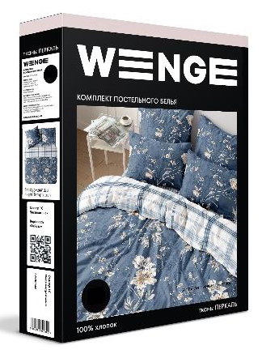 | лоток | Перкаль, 110 г/м2, 100% хлопок | КПБ 1,5 спальный | простыня 220х150 - 1шт. пододеяльник 215х145 - 1шт. наволочка 70х70 - 2шт. или наволочка 50х70 - 2 шт. | 4 | 1,500 | 1,520 | 1,559 | 1,599 | 1,618 | 1,697 | 1,776 | 1,855 | 1,914 | 1,974 | A03600; A03601
 |  |  | КПБ 2 спальный | простыня 220х240 - 1шт. пододеяльник 215х175 - 1шт. наволочка 70х70 - 2шт. или наволочка 50х70 - 2 шт. | 4 | 1,830 | 1,854 | 1,902 | 1,950 | 1,974 | 2,071 | 2,167 | 2,263 | 2,336 | 2,408 | A03602; A03603
 |  |  | КПБ Семейный (Дуэт) | простыня 220х240 - 1шт. пододеяльник 215х145 - 2шт. наволочка 70х70 - 2шт. | 4 | 2,380 | 2,411 | 2,474 | 2,537 | 2,568 | 2,693 | 2,818 | 2,944 | 3,038 | 3,132 | A03604; A03605
 |  |  | КПБ Евро | простыня 220х240 - 1шт. пододеяльник 215х220 - 1шт. наволочка 70х70 - 2шт. или наволочка 50х70 - 2 шт. | 4 | 2,030 | 2,057 | 2,110 | 2,164 | 2,190 | 2,297 | 2,404 | 2,511 | 2,591 | 2,671 | A03606; A03608

Перкаль АК
Optima
 | коробка | Перкаль активное крашение, 110 г/м2, 100% хлопок | КПБ 1,5 спальный | простыня 220х150 - 1шт. пододеяльник 215х145 - 1шт. наволочка 70х70 - 2шт. или наволочка 50х70 - 2 шт. | 4 | 1,665 | 1,687 | 1,731 | 1,775 | 1,797 | 1,884 | 1,972 | 2,060 | 2,125 | 2,191 | 995195
 |  |  | КПБ 2 спальный | простыня 220х240 - 1шт. пододеяльник 215х175 - 1шт. наволочка 70х70 - 2шт. или наволочка 50х70 - 2 шт. | 4 | 2,016 | 2,042 | 2,095 | 2,148 | 2,175 | 2,281 | 2,387 | 2,493 | 2,573 | 2,652 | 995196
 |  |  | КПБ Семейный (Дуэт) | простыня 220х240 - 1шт. пододеяльник 215х145 - 2шт. наволочка 70х70 - 2шт. или наволочка 50х70 - 2 шт. | 4 | 2,579 | 2,613 | 2,681 | 2,749 | 2,782 | 2,918 | 3,054 | 3,190 | 3,291 | 3,393 | 995197
 |  |  | КПБ Евро | простыня 220х240 - 1шт. пододеяльник 215х220 - 1шт. наволочка 70х70 - 2шт. или наволочка 50х70 - 2 шт. | 4 | 2,235 | 2,264 | 2,323 | 2,382 | 2,411 | 2,529 | 2,646 | 2,764 | 2,852 | 2,940 | 995198
Перкаль АК
Новая упаковка: лоток черный
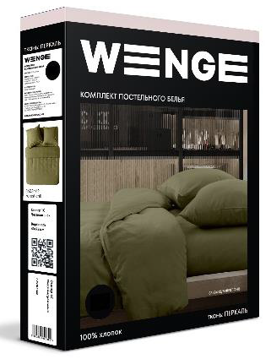 | лоток | Перкаль активное крашение, 110 г/м2, 100% хлопок | КПБ 1,5 спальный | простыня 220х150 - 1шт. пододеяльник 215х145 - 1шт. наволочка 70х70 - 2шт. или наволочка 50х70 - 2 шт. | 4 | 1,580 | 1,601 | 1,642 | 1,684 | 1,705 | 1,788 | 1,871 | 1,954 | 2,017 | 2,079 | A03491; A03492
 |  |  | КПБ 2 спальный | простыня 220х240 - 1шт. пододеяльник 215х175 - 1шт. наволочка 70х70 - 2шт. или наволочка 50х70 - 2 шт. | 4 | 1,930 | 1,955 | 2,006 | 2,057 | 2,082 | 2,184 | 2,286 | 2,387 | 2,463 | 2,539 | A03493; A03494
 |  |  | КПБ Семейный (Дуэт) | простыня 220х240 - 1шт. пододеяльник 215х145 - 2шт. наволочка 70х70 - 2шт. или наволочка 50х70 - 2 шт. | 4 | 2,500 | 2,533 | 2,599 | 2,664 | 2,697 | 2,829 | 2,961 | 3,092 | 3,191 | 3,289 | A03497; A03498
 |  |  | КПБ Евро | простыня 220х240 - 1шт. пододеяльник 215х220 - 1шт. наволочка 70х70 - 2шт. или наволочка 50х70 - 2 шт. | 4 | 2,150 | 2,178 | 2,235 | 2,291 | 2,320 | 2,433 | 2,546 | 2,659 | 2,744 | 2,829 | A03495; A03496
КПБ WENGE Young
 | коробка | Перкаль, 110 г/м2, 100% хлопок | КПБ 1,5 спальный | простыня 220х150 - 1шт. пододеяльник 215х145 - 1шт. наволочка 70х70 - 2шт. | 4 | 1,545 | 1,565 | 1,606 | 1,647 | 1,667 | 1,748 | 1,830 | 1,911 | 1,972 | 2,033 | 951128
 |  |  | КПБ 2 спальный | простыня 220х240 - 1шт. пододеяльник 215х175 - 1шт. наволочка 70х70 - 2шт. | 4 | 1,867 | 1,892 | 1,941 | 1,990 | 2,015 | 2,113 | 2,211 | 2,309 | 2,383 | 2,457 | 951825
Сатин
Concept
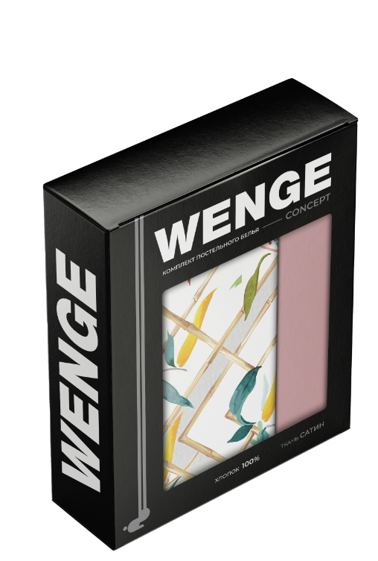 | коробка | Сатин, 125 г/м2, 100% хлопок | КПБ 1,5 спальный | простыня 220х150 - 1шт. пододеяльник 215х145 - 1шт. наволочка 70х70 - 2шт. или наволочка 50х70 - 2 шт. | 4 | 2,219 | 2,248 | 2,306 | 2,365 | 2,394 | 2,511 | 2,627 | 2,744 | 2,832 | 2,919 | 968360
 |  |  | КПБ 2 спальный | простыня 220х240 - 1шт. пододеяльник 215х175 - 1шт. наволочка 70х70 - 2шт. или наволочка 50х70 - 2 шт. | 4 | 2,701 | 2,737 | 2,808 | 2,879 | 2,915 | 3,057 | 3,199 | 3,341 | 3,448 | 3,554 | 968361
 |  |  | КПБ Семейный (Дуэт) | простыня 220х240 - 1шт. пододеяльник 215х145 - 2шт. наволочка 70х70 - 2шт. или наволочка 50х70 - 2 шт. | 4 | 3,487 | 3,533 | 3,625 | 3,717 | 3,763 | 3,946 | 4,130 | 4,313 | 4,451 | 4,589 | 968363
 |  |  | КПБ Евро | простыня 220х240 - 1шт. пододеяльник 215х220 - 1шт. наволочка 70х70 - 2шт. или наволочка 50х70 - 2 шт. | 4 | 3,013 | 3,053 | 3,132 | 3,211 | 3,251 | 3,410 | 3,568 | 3,727 | 3,846 | 3,965 | 968362
Страйп-сатин белый
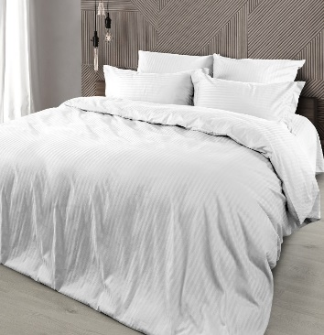 белый | Лоток | Страйп-сатин, 130 г/м2 100% хлопок | КПБ 2 спальный | простыня 220х240 - 1шт. пододеяльник на молнии 215х175 - 1шт. наволочка с ушками 50х70 - 2шт., наволочка без ушек 70х70 - 2шт. | 4 | 3,630 | 3,677 | 3,773 | 3,868 | 3,916 | 4,107 | 4,298 | 4,489 | 4,633 | 4,776 | 922345
 |  |  | КПБ Евро | простыня 220х240 - 1шт. пододеяльник на молнии 215х220 - 1шт. наволочка с ушками 50х70 - 2шт., наволочка без ушек 70х70 - 2шт. | 4 | 3,986 | 4,038 | 4,143 | 4,248 | 4,300 | 4,510 | 4,720 | 4,930 | 5,087 | 5,244 | 922355
 |  |  | КПБ Семейный (Дуэт) | простыня 220х240 - 1шт. пододеяльник на молнии 215х145 - 2шт. наволочка с ушками 50х70 - 2шт., наволочка без ушек 70х70 - 2шт. | 4 | 4,593 | 4,653 | 4,774 | 4,895 | 4,956 | 5,197 | 5,439 | 5,681 | 5,862 | 6,043 | 922361
Страйп-сатин цветной
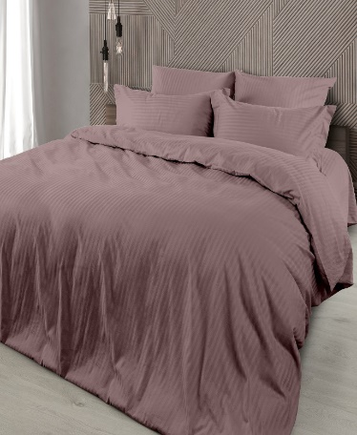 | Лоток | Страйп-сатин, 130 г/м2 100% хлопок | КПБ 2 спальный | простыня 220х240 - 1шт. пододеяльник на молнии 215х175 - 1шт. наволочка с ушками 50х70 - 2шт., наволочка без ушек 70х70 - 2шт. | 4 | 3,921 | 3,972 | 4,076 | 4,179 | 4,230 | 4,437 | 4,643 | 4,849 | 5,004 | 5,159 | 959606
 |  |  | КПБ Евро | простыня 220х240 - 1шт. пододеяльник на молнии 215х220 - 1шт. наволочка с ушками 50х70 - 2шт., наволочка без ушек 70х70 - 2шт. | 4 | 4,307 | 4,364 | 4,477 | 4,590 | 4,647 | 4,874 | 5,101 | 5,327 | 5,497 | 5,667 | 959613
 |  |  | КПБ Семейный (Дуэт) | простыня 220х240 - 1шт. пододеяльник на молнии 215х145 - 2шт. наволочка с ушками 50х70 - 2шт., наволочка без ушек 70х70 - 2шт. | 4 | 4,963 | 5,029 | 5,159 | 5,290 | 5,355 | 5,616 | 5,878 | 6,139 | 6,335 | 6,531 | 959620
Разнобой Перкаль
 | ПВХ пакет+вкладыш | Перкаль, 110 г/м2, 100% хлопок | комплект наволочек | 50х70 (2 шт.) | 11 | 278 | 282 | 289 | 296 | 300 | 315 | 329 | 344 | 355 | 366 | 755218
 |  |  |  | 70х70 (2 шт.) | 11 | 335 | 340 | 349 | 357 | 362 | 379 | 397 | 415 | 428 | 441 | 755219
 |  |  | пододеяльник | 215х145 | 4 | 721 | 730 | 749 | 768 | 777 | 815 | 853 | 891 | 920 | 948 | 936630
 |  |  |  | 215х175 | 4 | 845 | 856 | 879 | 901 | 912 | 956 | 1,001 | 1,045 | 1,079 | 1,112 | 936631
 |  |  |  | 215х220 | 4 | 1,029 | 1,043 | 1,070 | 1,097 | 1,110 | 1,164 | 1,219 | 1,273 | 1,313 | 1,354 | 936632
 |  |  | простыня на резинке | 160х200х25 | 5 | 701 | 710 | 729 | 747 | 756 | 793 | 830 | 867 | 895 | 922 | 755223
 |  |  |  | 180х200х25 | 5 | 754 | 764 | 784 | 804 | 814 | 854 | 893 | 933 | 963 | 993 | 755224
 |  |  | простыня | 220х150 | 7 | 405 | 410 | 421 | 432 | 437 | 458 | 480 | 501 | 517 | 533 | 755220
 |  |  |  | 220х180 | 7 | 468 | 475 | 487 | 499 | 505 | 530 | 555 | 579 | 598 | 616 | 755221
 |  |  |  | 220х240 | 7 | 591 | 599 | 614 | 630 | 638 | 669 | 700 | 731 | 754 | 778 | 755222
Разнобой Бязь
 | ПВХ пакет+вкладыш | Бязь, 120г/м2, 100% хлопок | комплект наволочек | 50х70 (2 шт.) | 11 | 269 | 273 | 280 | 287 | 290 | 305 | 319 | 333 | 344 | 354 | 787865
 |  |  |  | 70х70 (2 шт.) | 11 | 324 | 328 | 336 | 345 | 349 | 366 | 383 | 400 | 413 | 426 | 787866
 |  |  | пододеяльник | 215х145 | 4 | 690 | 699 | 717 | 735 | 745 | 781 | 817 | 853 | 881 | 908 | 795535
 |  |  |  | 215х175 | 4 | 808 | 819 | 840 | 862 | 872 | 915 | 957 | 1,000 | 1,032 | 1,064 | 795536
 |  |  |  | 215х220 | 4 | 983 | 996 | 1,022 | 1,048 | 1,061 | 1,112 | 1,164 | 1,216 | 1,255 | 1,293 | 795538
 |  |  | простыня на резинке | 160х200х25 | 5 | 673 | 682 | 700 | 717 | 726 | 762 | 797 | 833 | 859 | 886 | 787867
 |  |  |  | 180х200х25 | 5 | 724 | 733 | 752 | 771 | 781 | 819 | 857 | 895 | 924 | 952 | 787868
 |  |  | простыня | 220х150 | 7 | 389 | 394 | 404 | 415 | 420 | 440 | 461 | 481 | 497 | 512 | 787869
 |  |  |  | 220х180 | 7 | 449 | 455 | 467 | 479 | 485 | 508 | 532 | 556 | 573 | 591 | 788166
 |  |  |  | 220х240 | 7 | 566 | 573 | 588 | 603 | 610 | 640 | 670 | 700 | 722 | 744 | 788167
КПБ WENGE Kids
 | Лоток+вкладыш обечайка | Перкаль, 102 г/м2, 100% хлопок | КПБ 1,5 спальный | простыня 214х150 - 1шт. пододеяльник 215х143 - 1шт. наволочка 70х70 - 1шт. | 7 | 1,274 | 1,291 | 1,324 | 1,358 | 1,374 | 1,441 | 1,509 | 1,576 | 1,626 | 1,676 | 913435
КПБ WENGE baby
 | Пакет ПВХ+вкладыш обечайка | Перкаль, 102 г/м2, 100% хлопок | КПБ детский в кроватку | простыня 150х110 - 1шт. пододеяльник 147х112 - 1шт. наволочка 40х60 - 1шт. | 6 | 761 | 771 | 791 | 811 | 821 | 861 | 901 | 941 | 971 | 1,002 | 913338
РАСПРОДАЖА
Бязь
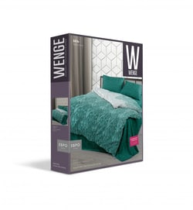 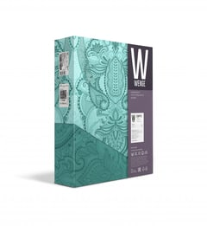 | Лоток/кирпич | Бязь, 120г/м2, 100% хлопок | КПБ 1,5 бязь "Wenge" (70х70) или (50х70) | простыня 220х150 - 1шт. пододеяльник 215х145 - 1шт. наволочка 50х70 - 2шт. | 4 | 1,090 | 1,104 | 1,133 | 1,162 | 1,176 | 1,233 | 1,291 | 1,348 | 1,391 | 1,434 | 769769
 |  |  | КПБ 1,5 спальный (70х70) | простыня 220х150 - 1шт. пододеяльник 215х145 - 1шт. наволочка 70х70 - 2шт. | 4 | 1,090 | 1,104 | 1,133 | 1,162 | 1,176 | 1,233 | 1,291 | 1,348 | 1,391 | 1,434 | 769770
 |  |  | КПБ 2 спальный (50х70) | простыня 220х200 - 1шт. пододеяльник 215х175 - 1шт. наволочка 50х70 - 2шт. | 4 | 1,290 | 1,307 | 1,341 | 1,375 | 1,392 | 1,460 | 1,528 | 1,596 | 1,646 | 1,697 | 769771
 |  |  | КПБ 2 спальный (70х70) | простыня 220х200 - 1шт. пододеяльник 215х175 - 1шт. наволочка 70х70 - 2шт. | 4 | 1,290 | 1,307 | 1,341 | 1,375 | 1,392 | 1,460 | 1,528 | 1,596 | 1,646 | 1,697 | 769772
 |  |  | КПБ Семейный (Дуэт) (50х70) | простыня 220х240 - 1шт. пододеяльник 215х145 - 2шт. наволочка 50х70 - 2шт. | 4 | 1,790 | 1,814 | 1,861 | 1,908 | 1,931 | 2,026 | 2,120 | 2,214 | 2,285 | 2,355 | 769773
 |  |  | КПБ Семейный (Дуэт) (70х70) | простыня 220х240 - 1шт. пододеяльник 215х145 - 2шт. наволочка 70х70 - 2шт. | 4 | 1,790 | 1,814 | 1,861 | 1,908 | 1,931 | 2,026 | 2,120 | 2,214 | 2,285 | 2,355 | 769774
 |  |  | КПБ Евро (50х70) | простыня 220х240 - 1шт. пододеяльник 215х220 - 1шт. наволочка 50х70 - 2шт. | 4 | 1,490 | 1,510 | 1,549 | 1,588 | 1,608 | 1,686 | 1,764 | 1,843 | 1,902 | 1,961 | 769775
 |  |  | КПБ Евро (70х70) | простыня 220х240 - 1шт. пододеяльник 215х220 - 1шт. наволочка 70х70 - 2шт. | 4 | 1,490 | 1,510 | 1,549 | 1,588 | 1,608 | 1,686 | 1,764 | 1,843 | 1,902 | 1,961 | 769776
Перкаль
 | Лоток/кирпич | Перкаль, 110 г/м2, 100% хлопок | КПБ 1,5 спальный | простыня 220х150 - 1шт. пододеяльник 215х145 - 1шт. наволочка 70х70 - 2шт. | 4 | 1,190 | 1,206 | 1,237 | 1,268 | 1,284 | 1,347 | 1,409 | 1,472 | 1,519 | 1,566 | 755911
 |  |  | КПБ 2 спальный | простыня 220х240 - 1шт. пододеяльник 215х175 - 1шт. наволочка 70х70 - 2шт. | 4 | 1,490 | 1,510 | 1,549 | 1,588 | 1,608 | 1,686 | 1,764 | 1,843 | 1,902 | 1,961 | 755912
 |  |  | КПБ Семейный (Дуэт) | простыня 220х240 - 1шт. пододеяльник 215х145 - 2шт. наволочка 70х70 - 2шт. | 4 | 1,990 | 2,016 | 2,069 | 2,121 | 2,147 | 2,252 | 2,357 | 2,461 | 2,540 | 2,618 | 755913
 |  |  | КПБ Евро | простыня 220х240 - 1шт. пододеяльник 215х220 - 1шт. наволочка 70х70 - 2шт. | 4 | 1,690 | 1,712 | 1,757 | 1,801 | 1,823 | 1,912 | 2,001 | 2,090 | 2,157 | 2,224 | 755914

